Sheet1
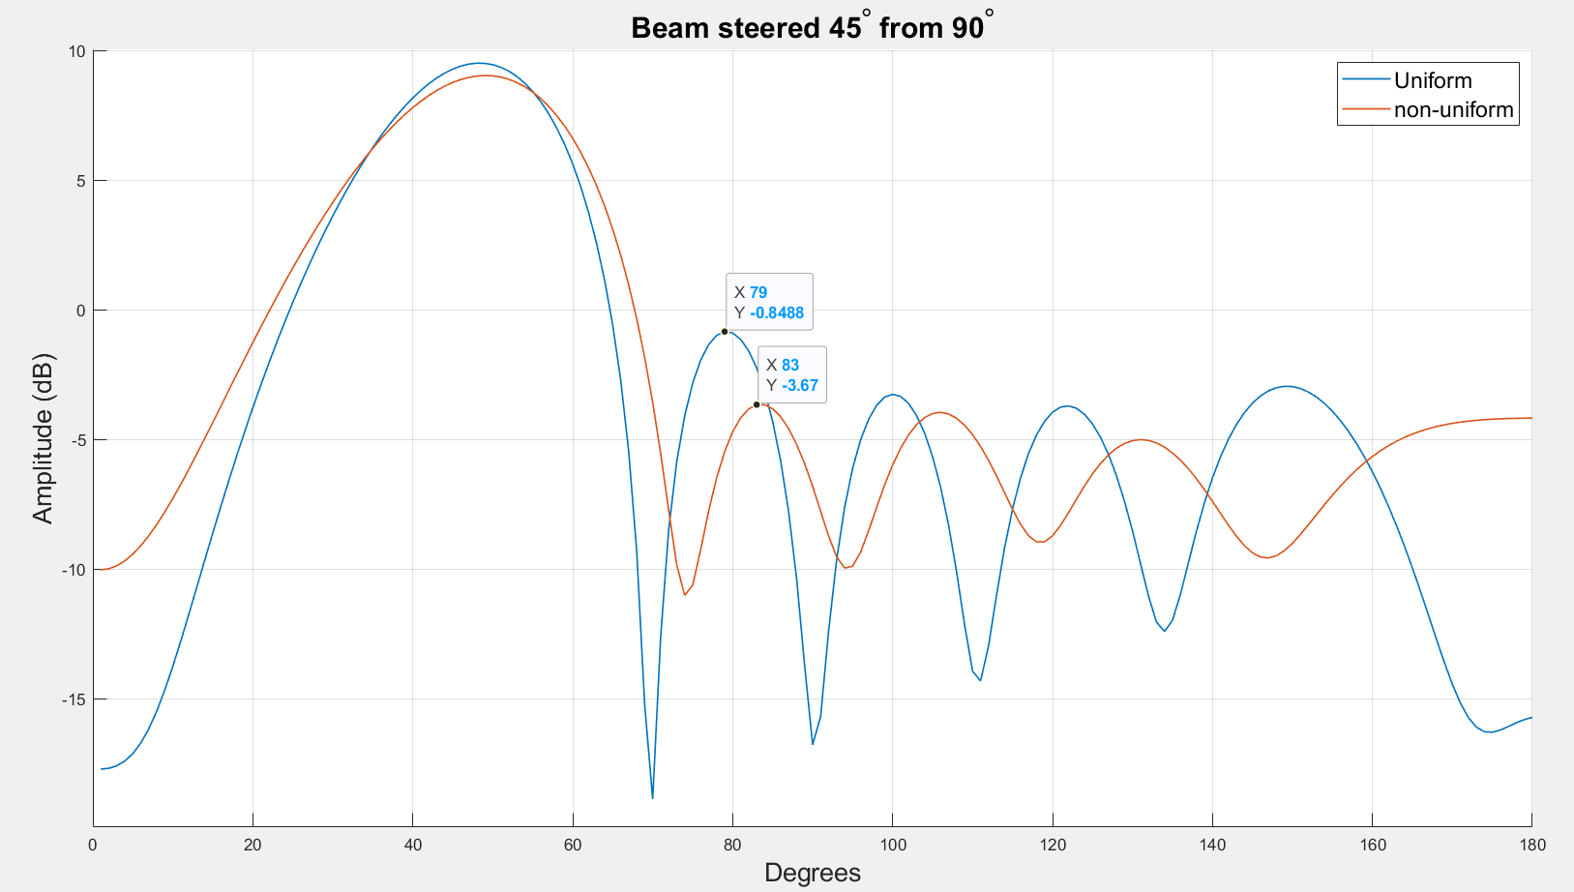
population_total = 500;
crossover_rate = 0.5;
mutation_rate = 0.1;
simulations = 50;
steer = 45;
Fitness function:
8 deg from target
-10 db inner circle
5 db outet circle
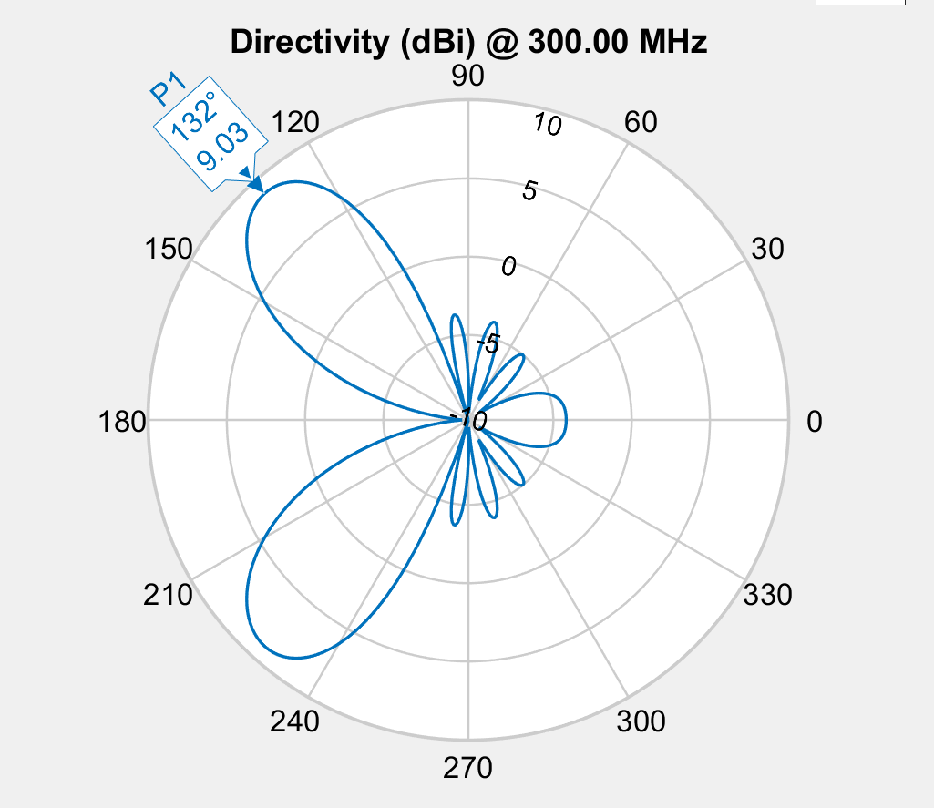

Element Spacing
 | E1 | E2 | E3
 | 0.8532072737 | 0.9353926283 | 0.20713271937
 | 0.8532072737 | 0.9353926283 | 0.20713271937
 | 0.8532072737 | 0.9353926283 | 0.20713271937
 | 0.8532072737 | 0.9353926283 | 0.20713271937
 | 0.8532072737 | 0.9353926283 | 0.20713271937
 | 0.8532072737 | 0.9353926283 | 0.20713271937
 | 0.8532072737 | 0.9353926283 | 0.20713271937
 | 0.8532072737 | 0.9353926283 | 0.20713271937
 | 0.8532072737 | 0.9353926283 | 0.20713271937
 | 0.484 | 0.468 | 0.525
 | 0.484 | 0.468 | 0.525
 | 0.484 | 0.468 | 0.525
 | 0.484 | 0.468 | 0.525
 | 0.484 | 0.426 | 0.517
 | 0.44 | 0.444 | 0.41380273496
 | 0.44 | 0.444 | 0.41380273496
 | 0.44 | 0.444 | 0.41380273496
 | 0.432 | 0.478 | 0.476
 | 0.432 | 0.478 | 0.476
 | 0.462 | 0.435 | 0.465
 | 0.462 | 0.435 | 0.465
 | 0.462 | 0.435 | 0.465
 | 0.441 | 0.466 | 0.439
 | 0.436 | 0.459 | 0.444
 | 0.436 | 0.459 | 0.444
 | 0.436 | 0.459 | 0.444
 | 0.436 | 0.459 | 0.444
 | 0.424 | 0.457 | 0.445
 | 0.424 | 0.457 | 0.445
 | 0.426 | 0.458 | 0.456
 | 0.427 | 0.463 | 0.472
 | 0.427 | 0.463 | 0.472
 | 0.423 | 0.454 | 0.467
 | 0.426 | 0.457 | 0.462
 | 0.426 | 0.457 | 0.462
 | 0.426 | 0.457 | 0.462
 | 0.426 | 0.457 | 0.462
 | 0.426 | 0.457 | 0.462
 | 0.426 | 0.457 | 0.462
 | 0.425 | 0.459 | 0.46
 | 0.425 | 0.459 | 0.46
 | 0.425 | 0.457 | 0.463
 | 0.425 | 0.459 | 0.46
 | 0.425 | 0.459 | 0.46
 | 0.427 | 0.458 | 0.457
 | 0.427 | 0.458 | 0.457
 | 0.425 | 0.458 | 0.461
 | 0.425 | 0.458 | 0.461
 | 0.425 | 0.458 | 0.461
 | 0.426 | 0.458 | 0.46
Phase
 | E1 | E2 | E3 | E4 | E5 | E6
 | 223 | 102 | 12 | 63 | 276 | 201
 | 223 | 102 | 12 | 63 | 276 | 201
 | 223 | 102 | 12 | 63 | 276 | 201
 | 223 | 102 | 12 | 63 | 276 | 201
 | 223 | 102 | 12 | 63 | 276 | 201
 | 223 | 102 | 12 | 63 | 276 | 201
 | 223 | 102 | 12 | 63 | 276 | 201
 | 223 | 102 | 12 | 63 | 276 | 201
 | 223 | 102 | 12 | 63 | 276 | 201
 | 215 | 329 | 87 | 256 | 305 | 52
 | 215 | 329 | 87 | 256 | 305 | 52
 | 215 | 329 | 87 | 256 | 305 | 52
 | 215 | 329 | 87 | 256 | 305 | 52
 | 215 | 329 | 89 | 185 | 305 | 52
 | 215 | 329 | 89 | 185 | 305 | 52
 | 215 | 329 | 89 | 185 | 305 | 52
 | 215 | 329 | 89 | 185 | 305 | 52
 | 215 | 329 | 89 | 185 | 305 | 52
 | 215 | 329 | 89 | 185 | 305 | 52
 | 209.5 | 323.5 | 89.7 | 201 | 304.6 | 53.1
 | 209.5 | 323.5 | 89.7 | 201 | 304.6 | 53.1
 | 209.5 | 323.5 | 89.7 | 201 | 304.6 | 53.1
 | 209.5 | 323.5 | 89.7 | 201 | 304.6 | 53.1
 | 215 | 329 | 87 | 202.8 | 305 | 52
 | 215 | 329 | 88.8 | 202.8 | 305 | 52
 | 215 | 329 | 88.8 | 202.8 | 305 | 52
 | 215 | 329 | 88.8 | 202.8 | 305 | 52
 | 218 | 328.5 | 85.7 | 200.6 | 304.6 | 51.1
 | 218 | 328.5 | 85.7 | 200.6 | 304.6 | 51.1
 | 212.3 | 327.5 | 88.9 | 197.5 | 304.8 | 52.6
 | 199 | 327.5 | 86.8 | 195.3 | 304.8 | 52.3
 | 199 | 327.5 | 86.8 | 195.3 | 304.8 | 52.3
 | 210 | 331.5 | 88.3 | 193.9 | 305 | 52
 | 205.5 | 329 | 85.7 | 187.8 | 305 | 52
 | 205.5 | 329 | 85.7 | 187.8 | 305 | 52
 | 205.5 | 329 | 85.7 | 187.8 | 305 | 52
 | 205.5 | 329 | 85.7 | 187.8 | 305 | 52
 | 205.5 | 329 | 85.7 | 187.8 | 305 | 52
 | 205.5 | 329 | 85.7 | 187.8 | 305 | 52
 | 205.5 | 329 | 85.7 | 187.8 | 305 | 52
 | 205.5 | 329 | 85.7 | 187.8 | 305 | 52
 | 208.4 | 330.3 | 87.3 | 191.8 | 305 | 52.1
 | 207.5 | 329.8 | 86.3 | 190.2 | 305 | 52.1
 | 207.5 | 329.8 | 86.3 | 190.2 | 305 | 52.1
 | 208.8 | 329.5 | 81 | 191.4 | 305 | 52.1
 | 208.8 | 329.5 | 81 | 191.4 | 305 | 52.1
 | 207.2 | 329.3 | 83.4 | 189.6 | 305 | 52.1
 | 207.2 | 329.3 | 83.4 | 189.6 | 305 | 52.1
 | 207.2 | 329.3 | 83.4 | 189.6 | 305 | 52.1
 | 207.7 | 329.3 | 82.8 | 190.2 | 305.1 | 52.1
Fitness
 | -2.7609124135
 | -2.7609124135
 | -2.7609124135
 | -2.7609124135
 | -2.7609124135
 | -2.7609124135
 | -2.7609124135
 | -2.7609124135
 | -2.7609124135
 | -2.8043997414
 | -2.8043997414
 | -2.8043997414
 | -2.8043997414
 | -3.0475066454
 | -3.2143735371
 | -3.2143735371
 | -3.2143735371
 | -3.3319135896
 | -3.3319135896
 | -3.2334966317
 | -3.2334966317
 | -3.2334966317
 | -3.3937541478
 | -3.4119355028
 | -3.4128808644
 | -3.4128808644
 | -3.4128808644
 | -3.435827841
 | -3.435827841
 | -3.4495530348
 | -3.4876658317
 | -3.4876658317
 | -3.4950734658
 | -3.5109596867
 | -3.5109596867
 | -3.5109596867
 | -3.5109596867
 | -3.5109596867
 | -3.5109596867
 | -3.5132820464
 | -3.5132820464
 | -3.5180838561
 | -3.5231059898
 | -3.5231059898
 | -3.5349929358
 | -3.5349929358
 | -3.5376642143
 | -3.5376642143
 | -3.5376642143
 | -3.5426119561

Population Fitness
 | 56.804739798
 | 35.820264798
 | 26.325581739
 | 22.420775507
 | 20.391500986
 | 20.899373806
 | 18.024047708
 | 22.41861991
 | 15.45762519
 | 19.229211514
 | 19.902337128
 | 25.127866539
 | 22.686905126
 | 25.091532846
 | 19.80659124
 | 14.477375149
 | 16.190233045
 | 11.636386312
 | 10.158474767
 | 11.101237272
 | 6.851696172
 | 9.8188035032
 | 6.8490216977
 | 3.8887400389
 | 1.9337337616
 | 1.2155113645
 | -1.5849895143
 | -1.2491842285
 | -1.1022617216
 | -1.7581652938
 | -1.59852461
 | -1.8053949149
 | -1.4055308427
 | -2.6459785692
 | -2.0067827323
 | -0.59811301342
 | -3.1504150365
 | -2.2658558058
 | -1.6641302275
 | -0.028517491724
 | -2.1197668267
 | -2.1428992241
 | -2.0871833387
 | -2.7288716792
 | -2.1480554515
 | -1.934140932
 | -3.3953532319
 | -1.4977221318
 | -2.1318274883
 | -2.0990002182

